WEEK 1
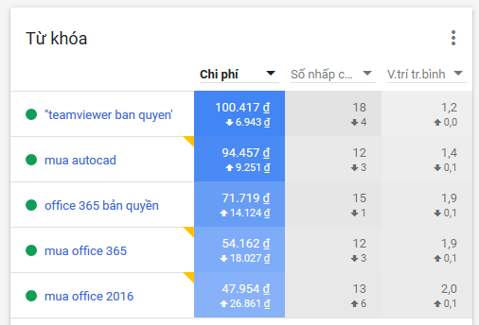
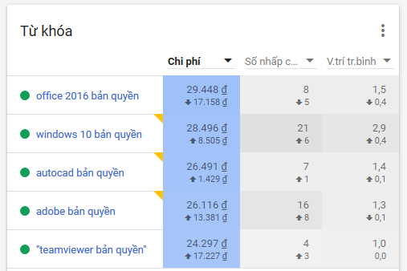
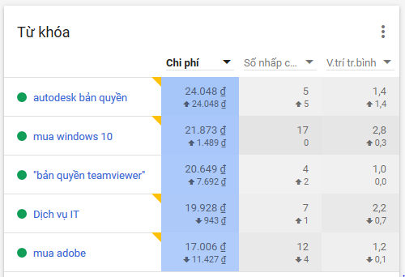
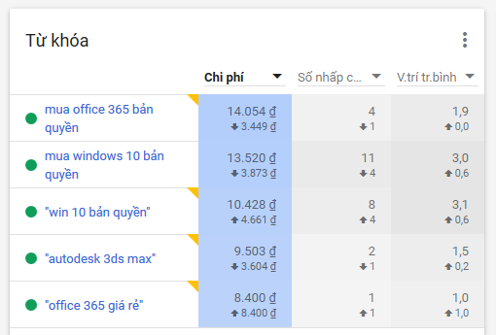
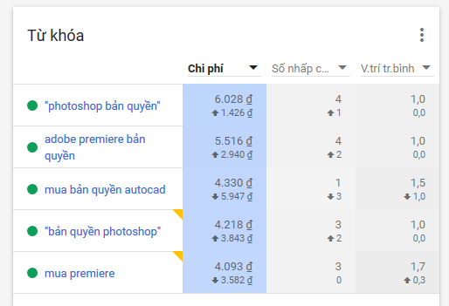
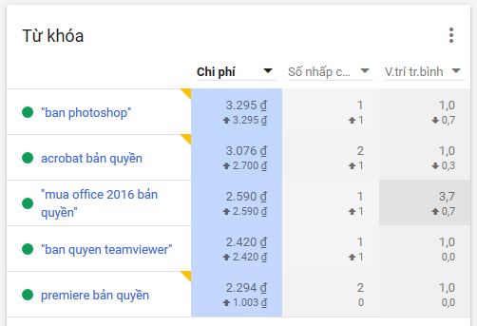
BÁO CÁO ADWORDS
 | Tháng 11/ 2018 / Tuần 1
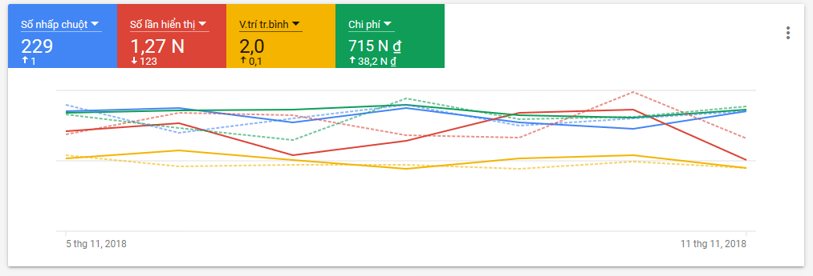
Tổng thanh toán Adwords |  | 715,000
 | Số lần nhấp chuột | 229
 | Số lần hiển thị | 1268
 | Vị trí trung bình | 2,0
Nhóm Chiến dịch lớn
 | Ngân sách/ngày | Vị trí | Chí phí
Microsoft Office 365 | 20.000 | 1,9 | 150,313
Teamviewer | 20.000 | 1,1 | 147,783
Autodesk Broadband | 20.000 | 1,4 | 158,829
Microsoft Office 2016 | 10.000 | 1,8 | 79,992
Microsoft Windows | 10.000 | 2,9 | 75,699
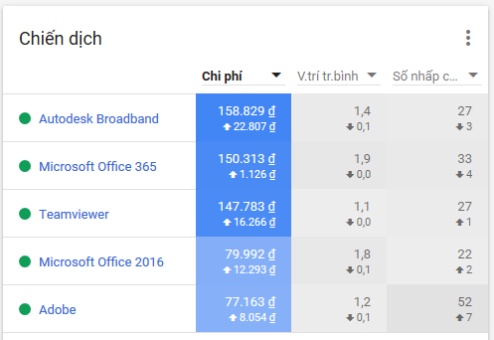
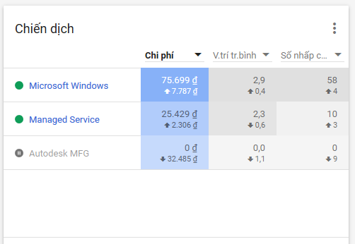
Adobe | 10.000 | 1,2 | 77,163
Managed Service | 200.000 | 2,3 | 25,429
ESET
Phần mềm bản quyền
Vmware
Foxit Software
Autodesk MFG
Wilcom
Mdaemon
Autodesk Revit
Network Monitoring

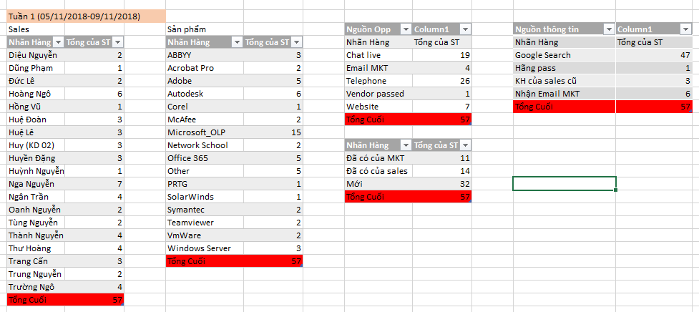
Số lượng Opps tương ứng
Tuần 1 | 47(/57) | 82% | 74%
 | Microsoft_OLP | 15 | 26%
 | Other | 5 | 9%
 | Adobe | 5 | 9%
 | Autodesk | 6 | 11%
 | Office 365 | 5 | 9%
 | ABBYY | 3 | 5%
 | Windows Server | 3 | 5%
 | Khách hàng Mới | 32 | 68%
 | Khách hàng Đã có | 25 | 53%

TỪ KHÓA

WEEK 2
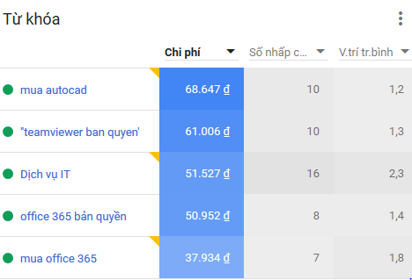
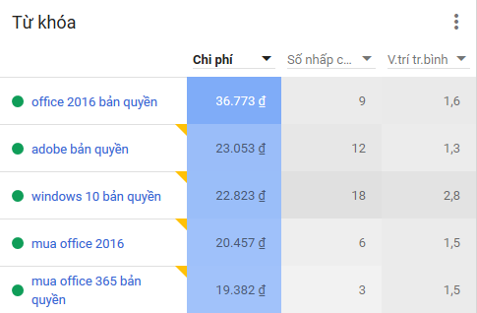
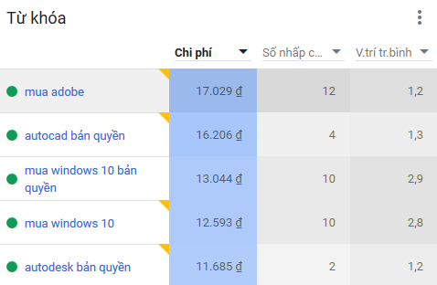
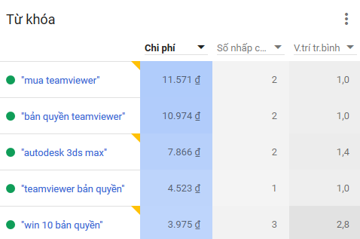
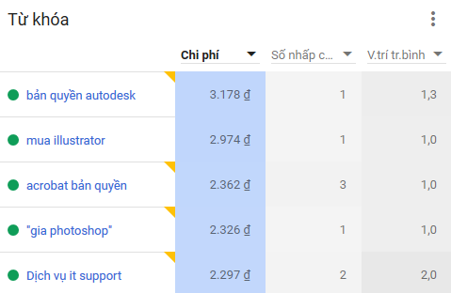
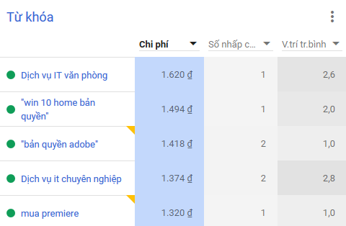
BÁO CÁO ADWORDS
 | Tháng 11/ 2018 / Tuần 2

Tổng thanh toán Adwords |  | 715,000 | 526,000
 | Số lần nhấp chuột | 229 | 168
 | Số lần hiển thị | 1268 | 1121
 | Vị trí trung bình | 2,0 | 2,1
Nhóm Chiến dịch lớn
 | Ngân sách/ngày | Vị trí | Chí phí
Microsoft Office 365 | 20.000 | 1,6 | 108,268
Teamviewer | 20.000 | 1,2 | 88,074
Autodesk Broadband | 20.000 | 1,3 | 107,582
Microsoft Office 2016 | 10.000 | 1,6 | 57,230
Microsoft Windows | 10.000 | 2,8 | 55,030
Adobe | 10.000 | 1,2 | 51,751
Managed Service | 200.000 | 2,4 | 58,394
ESET
Phần mềm bản quyền
Vmware
Foxit Software
Autodesk MFG
Wilcom
Mdaemon
Autodesk Revit
Network Monitoring |  |  |  | Sản phẩm | Tổng của ST | Nguồn Opp | Tổng của ST | Nguồn thông tin | Tổng của ST
 |  |  |  | Adobe | 7 | Chat live | 18 | Google Search | 41
Số lượng Opps tương ứng |  |  |  | Autodesk | 4 | Telephone | 20 | Hãng pass | 1
Tuần 2 | 41(/46) | 89% | 78% | Corel | 2 | Vendor passed | 1 | KH của sales cũ | 3
 | Microsoft_OLP | 11 | 24% | Dịch vụ IT | 3 | Website | 7 | Nhận Email MKT | 1
 | Other | 7 | 15% | Foxit | 1 | Tổng Cuối | 46 | Tổng Cuối | 46
 | Adobe | 7 | 15% | Kaspersky | 1
 | Autodesk | 4 | 9% | Microsoft_OLP | 11 | Nhãn Hàng | Tổng của ST
 | Symantec | 4 | 9% | Office 365 | 1 | Đã có của MKT | 5
 | Dịch vụ IT | 3 | 7% | Other | 7 | Đã có của sales | 13
 |  |  |  | Symantec | 4 | Mới | 28
 | Khách hàng Mới | 28 | 68% | Teamviewer | 2 | Tổng Cuối | 46
 | Khách hàng Đã có | 18 | 44% | Veeam Backup | 1
 |  |  |  | VmWare | 2
 |  |  |  | Tổng Cuối | 46
TỪ KHÓA

WEEK 3
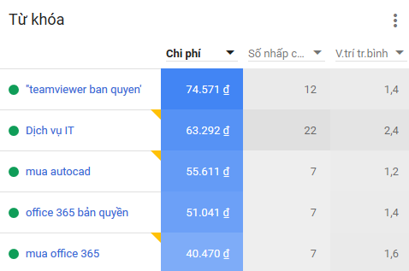
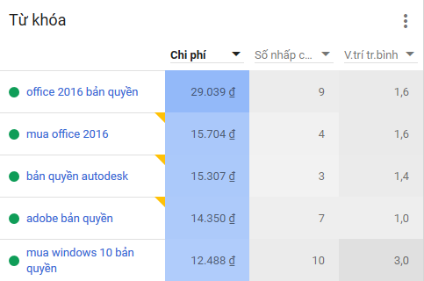
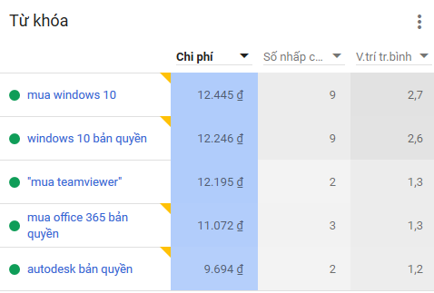
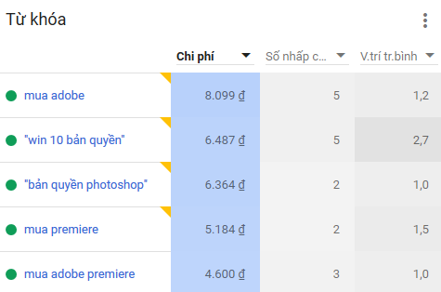
BÁO CÁO ADWORDS
 | Tháng 11/ 2018 / Tuần 3

Tổng thanh toán Adwords |  | 715,000 | 526,000 | 480,000
 | Số lần nhấp chuột | 229 | 168 | 143
 | Số lần hiển thị | 1268 | 1121 | 972
 | Vị trí trung bình | 2,0 | 2,1 | 2,1
Nhóm Chiến dịch lớn
 | Ngân sách/ngày | Vị trí | Chí phí
Microsoft Office 365 | 20.000 | 1,5 | 106,923
Teamviewer | 20.000 | 1,3 | 87,016
Autodesk Broadband | 20.000 | 1,2 | 83,833
Microsoft Office 2016 | 10.000 | 1,6 | 47,840
Microsoft Windows | 10.000 | 2,7 | 47,530
Adobe | 10.000 | 1,2 | 43,226
Managed Service | 200.000 | 1,6 | 63,897
ESET
Phần mềm bản quyền
Vmware
Foxit Software
Autodesk MFG
Wilcom
Mdaemon
Autodesk Revit |  |  |  |  | Sales | Sum of ST | Sản phẩm | Sum of ST | Nguồn Opp | Sum of ST | Nguồn thông tin | Sum of ST
Network Monitoring |  |  |  |  | Chinh Nguyễn | 3 | Acrobat Pro | 2 | Chat live | 11 | Google Search | 40
 |  |  |  |  | Diệu Nguyễn | 1 | Adobe | 3 | Email MKT | 1 | Hãng pass | 3
Số lượng Opps tương ứng |  |  |  |  | Hoàng Ngô | 4 | Autodesk | 4 | Telephone | 20 | KH của sales cũ | 1
Tuần 3 | (40/46) | 89% | 80% |  | Huệ Đoàn | 3 | Dịch vụ IT | 2 | Vendor passed | 3 | Nhận Email MKT | 1
 | Microsoft_OLP | 8 | 20% |  | Huệ Lê | 2 | Eset | 1 | Website | 10 | Fanpage | 1
 | Other | 10 | 25% |  | Huy Đinh | 7 | Kaspersky | 2 | FaceBook | 1 | Tổng Cuối | 46
 | Adobe | 3 | 8% |  | Huỳnh Nguyễn | 1 | Mdaemon | 1 | Tổng Cuối | 46
 | Autodesk | 4 | 10% |  | Khanh Lê | 1 | Microsoft_OLP | 8
 | Office 365 | 3 | 8% |  | Nga Nguyễn | 5 | Office 365 | 3 | Nhãn Hàng | Sum of ST
 | Teamviewer | 4 | 10% |  | Ngân Trần | 1 | Other | 10 | Đã có của MKT | 11
 |  |  |  |  | Oanh Nguyễn | 2 | Symantec | 3 | Đã có của sales | 10
 | Khách hàng Mới | 25 | 54% |  | Thành Nguyễn | 3 | Teamviewer | 4 | Mới | 25
 | Khách hàng Đã có | 21 | 46% |  | Thư Hoàng | 1 | VmWare | 1 | Tổng Cuối | 46
 |  |  |  |  | Trung Nguyễn | 3 | Windows Server | 2
 |  |  |  |  | Trường Ngô | 8 | Tổng Cuối | 46
TỪ KHÓA |  |  |  |  | Uyên Đỗ | 1
 |  |  |  |  | Tổng Cuối | 46

WEEK 4
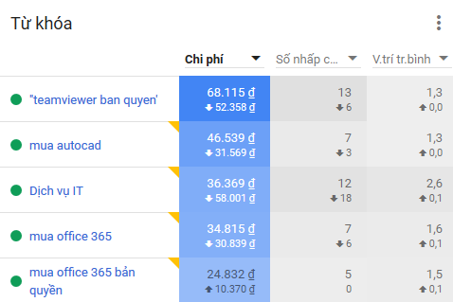
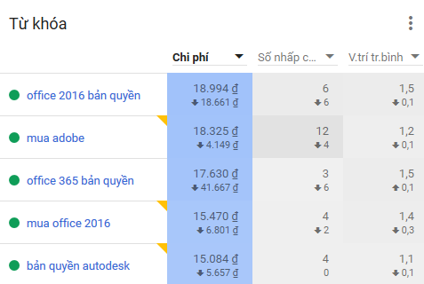
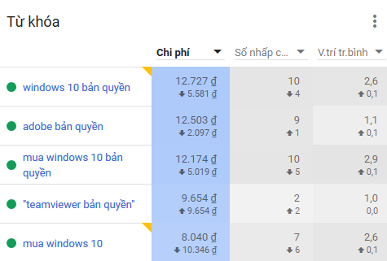
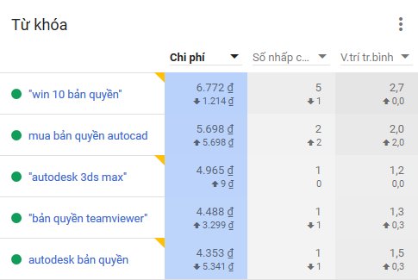
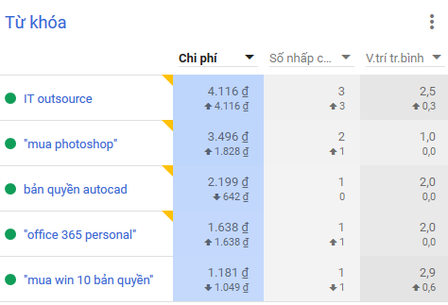
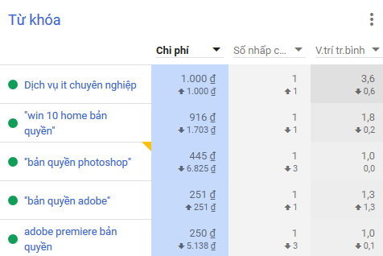
BÁO CÁO ADWORDS
 | Tháng 11/ 2018 / Tuần 4

Tổng thanh toán Adwords |  | 715,000 | 526,000 | 480,000 | 393,000
 | Số lần nhấp chuột | 229 | 168 | 143 | 134
 | Số lần hiển thị | 1268 | 1121 | 972 | 909
 | Vị trí trung bình | 2,0 | 2,1 | 2,1 | 2,0
Nhóm Chiến dịch lớn
 | Ngân sách/ngày | Vị trí | Chí phí
Microsoft Office 365 | 20.000 | 1,6 | 78,915
Teamviewer | 20.000 | 1,2 | 82,257
Autodesk Broadband | 20.000 | 1,3 | 78,838
Microsoft Office 2016 | 10.000 | 1,5 | 34,464
Microsoft Windows | 10.000 | 2,7 | 41,810
Adobe | 10.000 | 1,2 | 35,270
Managed Service | 200.000 | 2,7 | 41,485
ESET
Phần mềm bản quyền
Vmware
Foxit Software
Autodesk MFG
Wilcom
Mdaemon |  |  |  |  |  | Sản phẩm | Tổng của ST | Nguồn Opp | Tổng của ST | Nguồn thông tin | Tổng của ST
Autodesk Revit |  |  |  |  |  | ABBYY | 1 | Chat live | 10 | Google Search | 43 | Nguồn thông tin | Sum of ST
Network Monitoring |  |  |  |  |  | Acrobat Pro | 1 | Email MKT | 6 | Hãng pass | 4 | Google Search | 40
 |  |  |  |  |  | Adobe | 5 | Telephone | 26 | KH của sales cũ | 6 | Hãng pass | 3
Số lượng Opps tương ứng |  |  |  |  |  | Autodesk | 13 | Vendor passed | 4 | Nhận Email MKT | 6 | KH của sales cũ | 1
Tuần 4 | (44/60) | 73% | 85% |  |  | Dịch vụ IT | 1 | Website | 14 | Website | 1 | Nhận Email MKT | 1
 | Microsoft_OLP | 12 | 20% |  |  | Kaspersky | 2 | Tổng Cuối | 60 | Tổng Cuối | 60 | Fanpage | 1
 | Other | 8 | 13% |  |  | McAfee | 1 |  |  |  |  | Tổng Cuối | 46
 | Adobe | 5 | 8% |  |  | Mdaemon | 1 | Nhãn Hàng | Tổng của ST
 | Autodesk | 13 | 22% |  |  | Microsoft_OLP | 12 | Đã có của MKT | 7
 | Office 365 | 7 | 12% |  |  | Network School | 1 | Đã có của sales | 22
 | Teamviewer | 2 | 3% |  |  | Office 365 | 7 | Mới | 31
 | Symantec | 4 | 7% |  |  | Other | 8 | Tổng Cuối | 60
 | Khách hàng Mới | 31 | 52% |  |  | SQL Server | 1
 | Khách hàng Đã có | 29 | 48% |  |  | Symantec | 4
 |  |  |  |  |  | Teamviewer | 2
 |  |  |  |  |  | Tổng Cuối | 60
TỪ KHÓA

